表紙
2025年度版ごみカレンダー(6ヶ月版)

左の□を選択すると矢印の下に表示される▼ボタンをクリック

お住いの町名： |  |  | 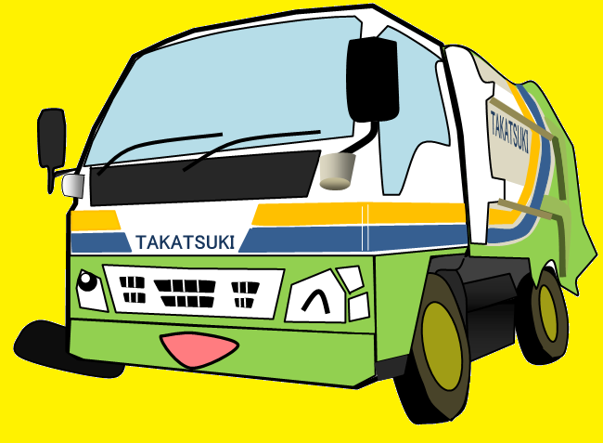 あ行 | ①まずは最初のひらがなを選択！

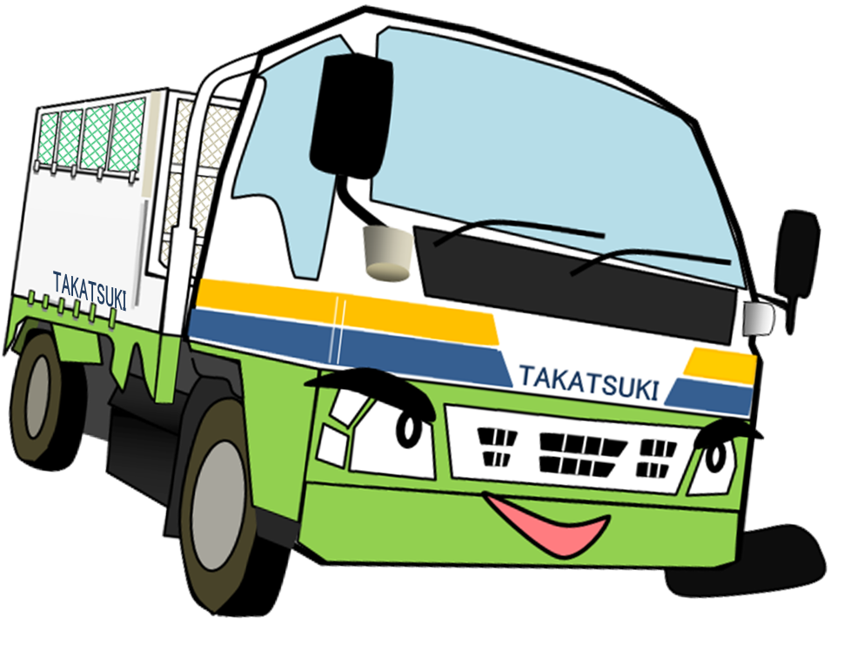

 |  | ②お住いの町名を選択！
 |  |  |  |  | 下の□を選択すると矢印の下に表示される▼ボタンをクリック

 | 赤大路町

高 槻 市

10月～3月
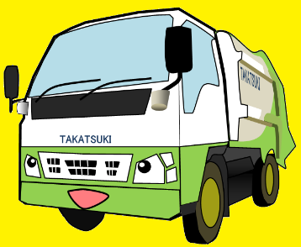
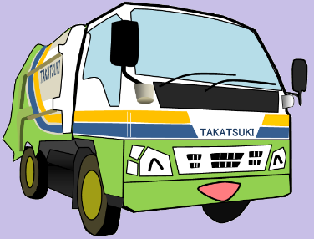
 |  |  | 2025年度版ごみカレンダー

 |  |  |  |  |  | お住いの町名： |  | 赤大路町

 |  |  |  |  |  | 下 半 期 分

 |  |  |  | 10 | 月 |  |  |  |  |  |  |  | 11 | 月

 | 日 | 月 | 火 | 水 |  | 木 | 金 | 土 |  | 日 | 月 | 火 | 水 |  | 木 | 金 | 土

 | 2025-09-28 | 2025-09-29 | 2025-09-30 | 2025-10-01 |  | 2025-10-02 | 2025-10-03 | 2025-10-04 |  | 2025-10-26 | 2025-10-27 | 2025-10-28 | 2025-10-29 |  | 2025-10-30 | 2025-10-31 | 2025-11-01

 |  |  |  | リサイクル |  | 可燃 | 大型可燃

 | 2025-10-05 | 2025-10-06 | 2025-10-07 | 2025-10-08 |  | 2025-10-09 | 2025-10-10 | 2025-10-11 |  | 2025-11-02 | 2025-11-03 | 2025-11-04 | 2025-11-05 |  | 2025-11-06 | 2025-11-07 | 2025-11-08

 |  | 可燃 |  |  |  | 可燃 |  |  |  |  | 可燃 |  | リサイクル |  | 可燃 | 大型可燃

 | 2025-10-12 | 2025-10-13 | 2025-10-14 | 2025-10-15 |  | 2025-10-16 | 2025-10-17 | 2025-10-18 |  | 2025-11-09 | 2025-11-10 | 2025-11-11 | 2025-11-12 |  | 2025-11-13 | 2025-11-14 | 2025-11-15

谷折り |  | 可燃 | 不燃 | リサイクル |  | 可燃 |  |  | 谷折り |  | 可燃 | 不燃 |  |  | 可燃 |  |  | 谷折り

 | 2025-10-19 | 2025-10-20 | 2025-10-21 | 2025-10-22 |  | 2025-10-23 | 2025-10-24 | 2025-10-25 |  | 2025-11-16 | 2025-11-17 | 2025-11-18 | 2025-11-19 |  | 2025-11-20 | 2025-11-21 | 2025-11-22

 |  | 可燃 |  |  |  | 可燃 |  |  |  |  | 可燃 |  | リサイクル |  | 可燃

 | 2025-10-26 | 2025-10-27 | 2025-10-28 | 2025-10-29 |  | 2025-10-30 | 2025-10-31 | 2025-11-01 |  | 2025-11-23 | 2025-11-24 | 2025-11-25 | 2025-11-26 |  | 2025-11-27 | 2025-11-28 | 2025-11-29

 |  | 可燃 |  |  |  | 可燃 |  |  |  |  | 可燃 |  |  |  | 可燃

 | 2025-11-02 | 2025-11-03 | 2025-11-04 | 2025-11-05 |  | 2025-11-06 | 2025-11-07 | 2025-11-08 |  | 2025-11-30 | 2025-12-01 | 2025-12-02 | 2025-12-03 |  | 2025-12-04 | 2025-12-05 | 2025-12-06

 |  | 可燃 |  |  |  |  |  |  |  |  | 可燃

 |  |  |  |  |  |  |  |  | 山折り

 |  |  |  | 12 | 月 |  |  |  |  |  |  |  | 1 | 月

 | 日 | 月 | 火 | 水 |  | 木 | 金 | 土 |  | 日 | 月 | 火 | 水 |  | 木 | 金 | 土

 | 2025-11-30 | 2025-12-01 | 2025-12-02 | 2025-12-03 |  | 2025-12-04 | 2025-12-05 | 2025-12-06 |  | 2025-12-28 | 2025-12-29 | 2025-12-30 | 2025-12-31 |  | 2026-01-01 | 2026-01-02 | 2026-01-03

 |  | 可燃 |  | リサイクル |  | 可燃 | 大型可燃

 | 2025-12-07 | 2025-12-08 | 2025-12-09 | 2025-12-10 |  | 2025-12-11 | 2025-12-12 | 2025-12-13 |  | 2026-01-04 | 2026-01-05 | 2026-01-06 | 2026-01-07 |  | 2026-01-08 | 2026-01-09 | 2026-01-10

 |  | 可燃 | 不燃 |  |  | 可燃 |  |  |  |  | 可燃 |  | リサイクル |  | 可燃

 | 2025-12-14 | 2025-12-15 | 2025-12-16 | 2025-12-17 |  | 2025-12-18 | 2025-12-19 | 2025-12-20 |  | 2026-01-11 | 2026-01-12 | 2026-01-13 | 2026-01-14 |  | 2026-01-15 | 2026-01-16 | 2026-01-17

谷折り |  | 可燃 |  | リサイクル |  | 可燃 |  |  | 谷折り |  | 可燃 | 不燃 |  |  | 可燃 |  |  | 谷折り

 | 2025-12-21 | 2025-12-22 | 2025-12-23 | 2025-12-24 |  | 2025-12-25 | 2025-12-26 | 2025-12-27 |  | 2026-01-18 | 2026-01-19 | 2026-01-20 | 2026-01-21 |  | 2026-01-22 | 2026-01-23 | 2026-01-24

 |  | 可燃 |  |  |  | 可燃 |  |  |  |  | 可燃 |  | リサイクル |  | 可燃

 | 2025-12-28 | 2025-12-29 | 2025-12-30 | 2025-12-31 |  | 2026-01-01 | 2026-01-02 | 2026-01-03 |  | 2026-01-25 | 2026-01-26 | 2026-01-27 | 2026-01-28 |  | 2026-01-29 | 2026-01-30 | 2026-01-31

 |  | 可燃 | 大型可燃 |  |  | 可燃 |  |  |  |  | 可燃 |  |  |  | 可燃

 | 2026-01-04 | 2026-01-05 | 年末年始の日程反映済み |  |  |  |  |  |  | 2026-02-01 | 2026-02-02 | 2026-02-03 | 2026-02-04 |  | 2026-02-05 | 2026-02-06 | 2026-02-07

 |  |  |  |  |  |  |  |  |  |  | 可燃

 |  |  |  |  |  |  |  |  | 山折り

 |  |  |  | 2 | 月 |  |  |  |  |  |  |  | 3 | 月

 | 日 | 月 | 火 | 水 |  | 木 | 金 | 土 |  | 日 | 月 | 火 | 水 |  | 木 | 金 | 土

 | 2026-02-01 | 2026-02-02 | 2026-02-03 | 2026-02-04 |  | 2026-02-05 | 2026-02-06 | 2026-02-07 |  | 2026-03-01 | 2026-03-02 | 2026-03-03 | 2026-03-04 |  | 2026-03-05 | 2026-03-06 | 2026-03-07

 |  | 可燃 |  | リサイクル |  | 可燃 | 大型可燃 |  |  |  | 可燃 |  | リサイクル |  | 可燃 | 大型可燃

 | 2026-02-08 | 2026-02-09 | 2026-02-10 | 2026-02-11 |  | 2026-02-12 | 2026-02-13 | 2026-02-14 |  | 2026-03-08 | 2026-03-09 | 2026-03-10 | 2026-03-11 |  | 2026-03-12 | 2026-03-13 | 2026-03-14

 |  | 可燃 | 不燃 |  |  | 可燃 |  |  |  |  | 可燃 | 不燃 |  |  | 可燃

 | 2026-02-15 | 2026-02-16 | 2026-02-17 | 2026-02-18 |  | 2026-02-19 | 2026-02-20 | 2026-02-21 |  | 2026-03-15 | 2026-03-16 | 2026-03-17 | 2026-03-18 |  | 2026-03-19 | 2026-03-20 | 2026-03-21

 |  | 可燃 |  | リサイクル |  | 可燃 |  |  |  |  | 可燃 |  | リサイクル |  | 可燃

 | 2026-02-22 | 2026-02-23 | 2026-02-24 | 2026-02-25 |  | 2026-02-26 | 2026-02-27 | 2026-02-28 |  | 2026-03-22 | 2026-03-23 | 2026-03-24 | 2026-03-25 |  | 2026-03-26 | 2026-03-27 | 2026-03-28

 |  | 可燃 |  |  |  | 可燃 |  |  |  |  | 可燃 |  |  |  | 可燃

 | 2026-03-01 | 2026-03-02 | 2026-03-03 | 2026-03-04 |  | 2026-03-05 | 2026-03-06 | 2026-03-07 |  | 2026-03-29 | 2026-03-30 | 2026-03-31 | 2026-04-01 |  | 2026-04-02 | 2026-04-03 | 2026-04-04

 |  | 可燃 |  |  |  | 可燃 |  |  |  |  | 可燃 |  |  |  | 可燃

 | 2026-03-08 | 2026-03-09 | 2026-03-10 | 2026-03-11 |  | 2026-03-12 | 2026-03-13 | 2026-03-14 |  | 2026-04-05 | 2026-04-06 | 2026-04-07 | 2026-04-08 |  | 2026-04-09 | 2026-04-10 | 2026-04-11

